Instrucciones
CLICK AQUÍ PARA INICIAR
>
Herramienta de planificación conceptual PEI de la ONUDI (V1)
HERRAMIENTA DE PLANIFICACIÓN CONCEPTUAL PEI: INSTRUCCIONES
START
FUNDAMENTO DE LA HERRAMIENTA

El objetivo de la planificación conceptual de PEI es ayudar en el diseño y operación sostenible e integrada de parques industriales desde una perspectiva económica, ambiental y comunitaria. En resumen, el concepto PEI se trata de crear parques industriales más eficientes en el uso de sus recursos encia de recursos y rentables que sean más competitivos, atractivos para la inversión y resilientes al riesgo. El plan conceptual de PEI debe proporcionar flexibilidad en el desarrollo industrial sostenible del parque y permitir el desarrollo de prometedoras sinergias de las industrias identificadas; y, como consecuencia, la agrupación (o clusterización) de las mismas. Ademas, brinda orientación sobre los tipos de agrupaciones industriales que pueden ocurrir en un parque industrial, en lugar de enfocarse en escenarios de clusterización que, en este momento, cuentan con información limitada sobre las futuras empresas que se podrían ubicar en el parque industrial. A medida que las empresas se ubican en un parque industrial, se deben evaluar escenarios de agrupación industrial específicos y más detallados. El clúster estratégico y la planificación integrada de empresas, infraestructuras y servicios públicos es un elemento central para permitir el desarrollo de sinergias industriales dentro de los parques industriales y con sus regiones circundantes, así como un mecanismo para reducir la necesidad de infraestructura de servicios públicos y costos asociados.

OBJETIVOS DE LA HERRAMIENTA

El objetivo de esta herramienta es ayudar en el diseño y operación sostenible e integrada de parques industriales desde una perspectiva económica, ambiental y comunitaria. A través de un enfoque sistémico, la herramienta busca incorporar oportunidades de parques eco industriales, impulsados por una demanda identificada, en la planificación conceptual de parques "greenfield" (totalmente nuevos) y "brownfield" (parques existentes).

AMBITO DE APLICACIÓN DE LA HERRAMIENTA: DESDE LOS PARQUES INDUSTRIALES NUEVOS (GREENFIELD) HASTA LOS EXISTENTES (BROWNFIELD)

 |  |  |  |  | APLICABILIDAD DE CADA PASO DE LA HERRAMIENTA DE PLANIFICACIÓN CONCEPTUAL PEI

Los pasos de esta herramienta están muy interrelacionados.
Cada paso se describe en detalle en una hoja de trabajo separada.
Las interconexiones clave entre los pasos se destacan en cada hoja de trabajo.
 |  |  |  |  | Planificación de un parque industrial totalmente nuevo |  |  | Optimizar el desarrollo sostenible de parques industriales existentes (brownfield) que aún no están completamente desarrollados |  |  | Optimizar / modernizar parques industriales existentes (brownfield) que ya están completamente desarrollados

 | Esta herramienta se puede aplicar a parques industriales en diferentes etapas de desarrollo, desde aquellos totalmente nuevos (greenfields) hasta los que están parcialmente desarrollados o complementamente desarrollados y en proceso de readaptación (brownfields). |  |  |  | Paso 1: Revisar la situación actual y futura |  |  | Paso 1: Revisar la situación actual y futura |  |  | Paso 1: Revisar la situación actual y futura

 |  |  |  |  | Paso 2: Contrastar con el Marco Internacional de PEI y sus implicaciones en el uso del terreno |  |  | Paso 2: Contrastar con el Marco Internacional de PEI y sus implicaciones en el uso del terreno |  |  | Paso 2: Contrastar con el Marco Internacional de PEI y sus implicaciones en el uso del terreno

 |  |  |  |  | Paso 3: Revisar el interés de las industrias por ubicarse en un parque industrial |  |  | Paso 3: Revisar el interés de las industrias por ubicarse en un parque industrial |  |  | Paso 3: Revisar el interés de las industrias por ubicarse en un parque industrial
 | Dependiendo de cada tipo de parque, la herramienta sigue diferentes pasos, estos se visualizaran al lado derecho, y de acuerdo con el siguiente código de color que resalta el nivel de aplicabilidad:

 |  |  |  |  | Paso 4: Revisar los actuales y potenciales arrendatarios ancla actuales. |  |  | Paso 4: Revisar los actuales y potenciales arrendatarios ancla actuales. |  |  | Paso 4: Revisar los actuales y potenciales arrendatarios ancla actuales.

 |  |  |  |  | Paso 5: Revisar las oportunidades de sinergias y las implicaciones en el uso del espacio |  |  | Paso 5: Revisar las oportunidades de sinergias y las implicaciones en el uso del espacio |  |  | Paso 5: Revisar las oportunidades de sinergias y las implicaciones en el uso del espacio
 | Alto

 | Mediano |  |  |  | Paso 6: Definir clusters y recintos industriales |  |  | Paso 6: Definir clusters y recintos industriales |  |  | Paso 6: Definir grupos y recintos industriales

 | Bajo
 |  |  |  |  | Paso 7: Desarrollar un plan conceptual de PEI |  |  | Paso 7: Desarrollar un plan conceptual de PEI |  |  | Paso 7: Desarrollar un plan conceptual de PEI

 |  |  |  |  | Paso 8: Publicitar y difundir las características de valor agregado de un plan conceptual de PEI |  |  | Paso 8: Publicitar y difundir las características de valor agregado de un plan conceptual de PEI |  |  | Paso 8: Publicitar y difundir las características de valor agregado de un plan conceptual de PEI

PASOS E INSTRUCCIONES

La herramienta está diseñada para ser utilizada por agencias de desarrollo internacional (p.e, por personal y consultores de ONUDI) y proveedores de servicios (p.e., Centros Nacionales de Producción Más Limpia, empresas consultoras) que trabajan en proyectos de PEI, o están involucrados en los procesos de planificación e implementación de parques industriales.

CLICK PARA INICIAR
 | PASOS EN LA HERRAMIENTA |  |  |  |  |  | INSTRUCCIONES DETALLADAS |  | TIEMPO ESTIMADO PARA COMPLETAR LA HERRAMIENTA

 |  |  |  | Condiciones previas para la planificación conceptual PEI |  |  |  |  | Locación donde se pueden realizar los pasos
 |  |  |  | • Revisión y selección de posibles ubicaciones para un parque industrial • Desarrollo de un caso de negocio y estudio de factibilidad para desarrollar un nuevo parque industrial u optimizar un parque existente • Requerimientos y soporte necesario de infraestructura fuera de sitio y asuntos contractuales para asegurar el desarrollo de estos |  |  |  |  | Idealmente, todos los pasos se realizan presencialmente a través de un ejercicio colaborativo en la oficina de administración del parque industrial. Si es necesario, los pasos se pueden realizar de manera virtual con opciones para compartir archivos.

 | PASO 1 |  |  | Es clave tener una buena comprensión de la situación actual y futura del parque industrial y sus alrededores para desarrollar sugerencias concretas y prácticas para optimizar la planificación conceptual de cualquier parque industrial. Este paso lo guía para revisar la situación actual y futura del parque industrial, a través de una serie de preguntas en los siguientes temas: • Zonificación del suelo • Infraestructura y servicios públicos dentro y fuera del sitio • Empresas arrendatarias • Condiciones económicas • Condiciones ambientales y geográficas • Comunidades y condiciones sociales
 | Revisar la situación actual y futura
 |  |  |  |  |  |  |  |  | La inversión en tiempo está sujeta al nivel de detalle deseado |  |  | Análisis básico sencillo | Análisis detallado

 |  |  |  |  |  |  |  |  | Gerente/coordinador de agencia de desarrollo |  |  | 0.5 persona día | 1 persona día

 |  |  |  |  |  |  |  |  | Experto / consultor PEI |  |  | 2 personas día | 4 personas día

 |  |  |  |  |  |  |  |  | Partes interesadas del gobierno |  |  | 0.25 personas día | 0.5 personas día

 |  |  |  |  |  |  |  |  | Parques industriales (gestión) |  |  | 1 persona día | 2 personas día

 | PASO 2 |  |  | La ONUDI, el Banco Mundial y la GIZ (2018) desarrollaron un Marco Internacional de Parques Eco Industriales con el objetivo de guiar el funcionamiento de un parque industrial con miras a convertirse en Eco Industrial. Por ello, gran parte de los prerequisitos PEI e indicadores de desempeño descritos en el Marco Internacional PEI tienen implicaciones en el uso del terreno en el parque industrial y ambién en el plan conceptual de PEI. Este paso evalúa el rendimiento actual y previsto de un parque industrial, y lo contrasta con los prerequisitos PEI y los indicadores de rendimiento del Marco Internacional PEI. Posteriormente, identifica las oportunidades PEI y de planificación espacial para incorporarlas en el plan conceptual de PEI. |  |  |  |  | La inversión en tiempo está sujeta al nivel de detalle deseado |  |  | Análisis básico sencillo | Análisis detallado
 | Contrastar con el Marco Internacional de PEI y sus implicaciones en el uso del terreno
 |  |  |  |  |  |  |  |  | Gerente/coordinador de agencia de desarrollo |  |  | 0.5 personas día | 1 persona día

 |  |  |  |  |  |  |  |  | Experto / consultor PEI |  |  | 1 a 2 personas día | 2 a 4 personas día

 |  |  |  |  |  |  |  |  | Partes interesadas del gobierno |  |  | 0.25 personas día | 0.5 personas día

 |  |  |  |  |  |  |  |  | Parques industriales (gestión) |  |  | 1 persona día | 2 personas día

 | PASO 3 |  |  | El desarrollo completo de un parque industrial lleva usualmente mucho tiempo (por ejemplo, de 10 a 30 años). Como resultado, se genera incertidumbre durante la fase de desarrollo sobre los tipos de industrias potenciales que, en un futuro, se podrían ubicar en un parque industrial. El potencial de desarrollo industrial y de negocios en un parque industrial está determinado por una variedad de factores, incluida la disponibilidad de terrenos y servicios adecuados, nodos de transporte, comunicaciones, mano de obra, proximidad a los mercados e infraestructura. Este paso prioriza sectores industriales en base a los sectores manufactureros indicados en la Clasificación Internacional Industrial Uniforme (CIIU revisión 4). |  |  |  |  | La inversión en tiempo está sujeta al nivel de detalle deseado |  |  | Análisis básico sencillo | Análisis detallado
 | Revisar el interés de las industrias por ubicarse en un parque industrial
 |  |  |  |  |  |  |  |  | Gerente/coordinador de agencia de desarrollo |  |  | 0.5 personas día | 1 persona día

 |  |  |  |  |  |  |  |  | Experto / consultor PEI |  |  | 2 personas día | 5 personas día

 |  |  |  |  |  |  |  |  | Partes interesadas del gobierno |  |  | 0.1 persona día | 0.25 personas día

 |  |  |  |  |  |  |  |  | Parques industriales (gestión) |  |  | 1 persona día | 2 personas día

 | PASO 4 |  |  | Una empresa ancla es una carateristica central de un parque industrial y actúa como catalizador para establecer sinergias industriales. El desarrollo de un parque industrial se beneficia significativamente al tener empresas ancla, pues atrae negocios que relacionados y con potencial de generar sinergias. Adicionalmente, guían y permiten la planficación de singerias industriales dentro y en áreas adyacentes del parque industrial. Dichas empresas ancla pueden ser empresas existentes en las áreas circundantes o nuevas empresas ubicadas en un parque industrial. Este paso guía la revisión de actuales y potenciales empresas ancla de un parque industrial. Basado en la Clasificación Internacional Industrial Uniforme (CIIU) de empresas ancla, este paso analiza la probabilidad de las empresas ancla de atraer más negocios a través de las cadenas de suministro, servicios públicos, subproductos/residuos y/o sinergias en servicios. |  |  |  |  | La inversión en tiempo está sujeta al nivel de detalle deseado |  |  | Análisis básico sencillo | Análisis detallado
 | Revisar los actuales y potenciales arrendatarios ancla actuales.
 |  |  |  |  |  |  |  |  | Gerente/coordinador de agencia de desarrollo |  |  | 0.25 personas día | 0.5 personas día

 |  |  |  |  |  |  |  |  | Experto / consultor PEI |  |  | 1 persona día | 2 personas día

 |  |  |  |  |  |  |  |  | Partes interesadas del gobierno |  |  | 0.1 personas día | 0.25 personas día

 |  |  |  |  |  |  |  |  | Parques industriales (gestión) |  |  | 1 persona día | 2 personas día

 | PASO 5 |  |  | Los aspectos clave de las sinergias industriales son la colaboración y las posibilidades que ofrece la proximidad geográfica. Los siguientes tipos de sinergias industriales se evalúan como parte del enfoque de la Planificación Conceptual PEI: • Sinergias de suministro y ubicación conjunta de proveedores y clientes • Sinergias de servicios públicos e infraestructura compartida • Sinergias de subproductos e intercambio de residuos • Sinergias de servicios • Sinergias urbano-industriales El plan conceptual PEI de un parque industrial debe permitir el desarrollo de oportunidades prometedoras de sinergia industrial a través de la clusterización de empresas y ubicación cercana, recintos flexibles y “sinérgicos”, corredores de servicios/servicios públicos, y redes de transporte.
 | Revisar las oportunidades de sinergias y las implicaciones en el uso del espacio |  |  |  |  |  |  |  | La inversión en tiempo está sujeta al nivel de detalle deseado |  |  | Análisis básico sencillo | Análisis detallado
...
Herramienta de planificación conceptual PEI de la ONUDI (V1)
HERRAMIENTA DE PLANIFICACIÓN CONCEPTUAL PEI: INSTRUCCIONES
EJEMPLO DE APLICACIÓN PRÁCTICA

 |  |  | Planificación conceptual PEI del Parque Industrial Malambo (PIMSA), Colombia
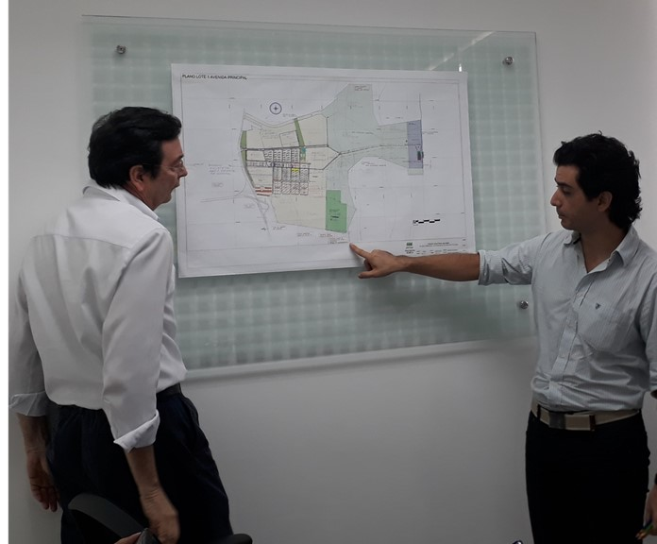
 |  |  | Como parte del Programa Global de Eficiencia de Recursos y Producción Más Limpia (RECP, por sus siglas en inglés) de ONUDI, se desarrolló un plan conceptual PEI para el Parque Industrial Malambo (PIMSA), Colombia, en estrecha colaboración con el equipo de gestión del parque. El ejemplo práctico de PIMSA se utiliza en esta herramienta para ilustrar los resultados de cada paso de la metodología de planificación conceptual PEI. El plan conceptual PEI desarrollado para PIMSA ayuda al equipo de gestión del parque a facilitar el desarrollo sostenible del parque industrial y su infraestructura, servicios públicos y suelo industrial disponible. El enfoque del concepto PEI desarrollado está en maximizar los beneficios económicos, ambientales y sociales y minimizar los riesgos para la administración del parque, las empresas y la comunidad. PIMSA tiene alrededor del 60% del suelo disponible para desarrollo greenfield, que puede albergar hasta 80 nuevas empresas. Por lo tanto, otro enfoque clave fue la atracción de empresas sinérgicas, la clusterización de industrias y el desarrollo de infraestructuras, servicios y servicios públicos sostenibles. Referencia completa: Van Beers D. Estrada J.S., Meylan F.D., Caballero Villa A. (2018). Revisión de Oportunidad de Parque Eco-Industrial y Recomendaciones para el Parque Industrial Malambo (PIMSA), Colombia. Organización de las Naciones Unidas para el Desarrollo Industrial.

LECTURAS ADICIONALES

 | ¿Dónde encontrar más información sobre las herramientas PEI de UNIDO? |  |  |  |  | ¿A qué nos referimos con Parques Eco-Industriales? |  | ¿Cómo hacer operativo el Marco PEI? |  | ¿Cómo implementamos Parques Eco-Industriales?
 | Manual para la caja de herramientas de la ONUDI sobre parques eco industriales |  |  |  |  | Marco internacional para los Parques Eco Industriales |  | Manual del profesional para Parques Eco Industriales |  | Manual de Implementación de Parques Eco-Industriales
 | (ONUDI, 2019) |  |  |  |  | (ONUDI, Banco Mundial, GIZ, 2017) |  | (ONUDI, Banco Mundial, GIZ y MOTIE, 2018) |  | (ONUDI, 2017)
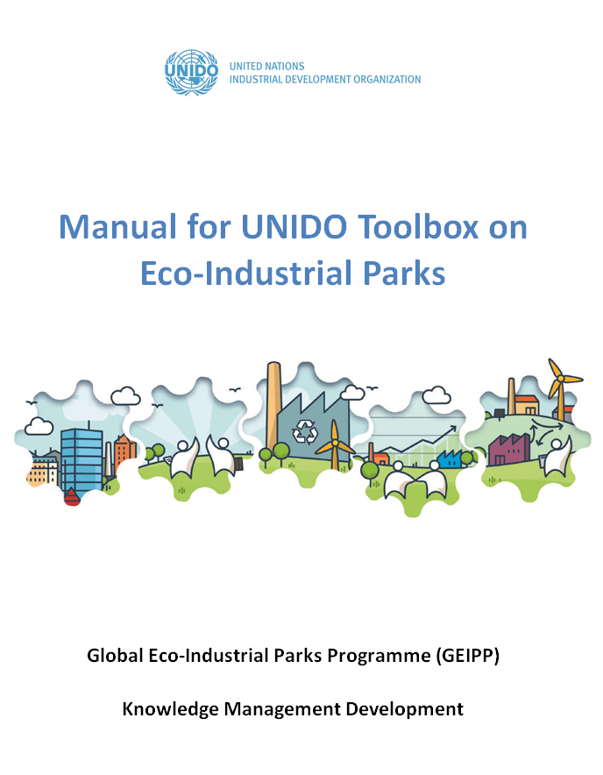
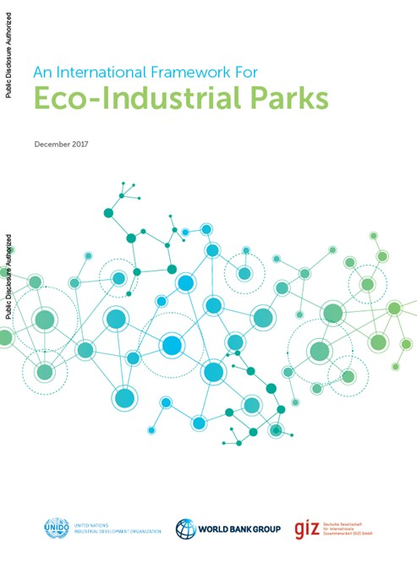
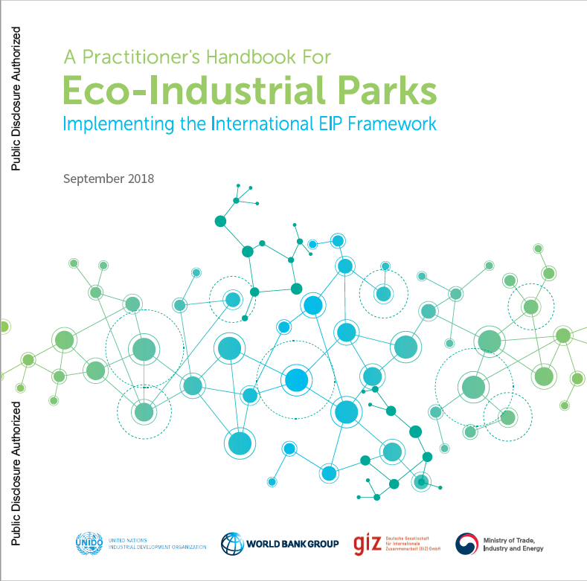
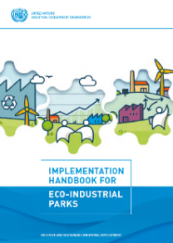
Hacer clic en el icono para abrir el enlace web de la publicación
...
 |  | Parque Eco Industrial
 |  | Programa Global de Parques Eco-Industriales
 |  | Gases de efecto invernadero
 |  | Deutsche Gesellschaft für Internationale Zusammenarbeit GmbH
 |  | Eficiencia de Recursos y Producción Más Limpia
 |  | Secretaría de Estado de Asuntos Económicos de Suiza
 |  | Pequeña y mediana empresa (< 250 empleados)
...
EIP@unido.org
...

Condiciones previas
<
IR A LAS INSTRUCCIONES
>
...
Desarrollo de un caso de negocio y estudio de factibilidad para un nuevo parque industrial u optimización de un parque existente, incluida la evaluación de la demanda nacional y la alineación con las estrategias de desarrollo nacional/regional/local.

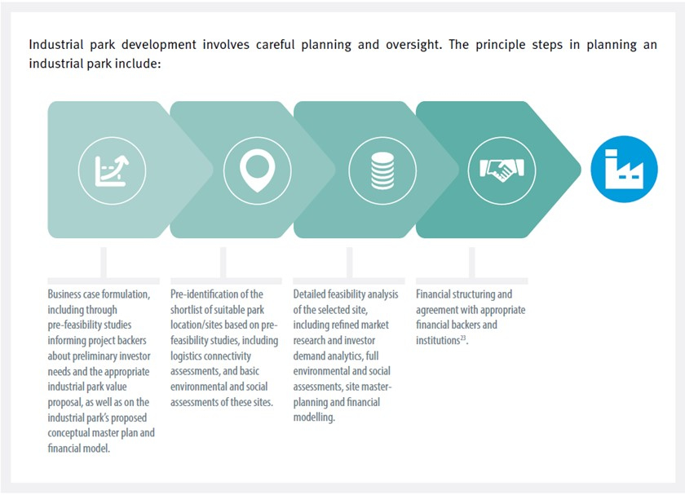
El desarrollo de un parque industrial involucra un planeamiento cuidadoso y supervisión. Los pasos principales en la planificación de un parque industrial incluyen:
 |  | Listas de verificación para el análisis preparatorio y el diseño de parques y zonas del siglo XXI
...
 |  | Lista de verificación 4.1 Evaluación del entorno político, macroeconómico y empresarial
...
 |  | Lista de verificación 4.2 Identificación y consulta de las partes interesadas
...
 |  | Lista de verificación 4.3 Gobernanza de las asociaciones público-privadas

 |  | Lista de verificación 4.4 Marcos de gobernanza

 |  | Lista de verificación 4.5 Marcos legales

 |  | Lista de verificación 4.6 Marcos de incentivos
Análisis de factibilidad detallado de la ubicación seleccionada, que incluye estudios de mercado refinados y análisis de demanda de inversionistas, evaluaciones ambientales y sociales completas, planificación maestra del sitio y modelación financiera.
...
Formulación de casos de negocios, incluso a través de estudios de prefactibilidad que informen a los patrocinadores de proyectos sobre las necesidades preliminares de los inversores y la propuesta de valor adecuada del parque industrial, así como sobre el plan maestro conceptual y el modelo financiero propuesto para el parque industrial
Identificación previa de la lista corta de ubicación/sitios de parques adecuados sobre la base de estudios de prefactibilidad, incluidas evaluaciones de conectividad logística y evaluaciones ambientales y sociales básicas de estos sitios
Estructuración financiera y acuerdos con patrocinadores e instituciones financieras apropiadas.
 |  | Lista de verificación 4.7 Tierra, recursos materiales, infraestructura, servicios públicos
...
 |  | Lista de verificación 4.8 Definición del número, tipos y ubicación de zonas y mercados potenciales
...
 |  | Lista de verificación 4.9 Aspectos ambientales
...
 |  | Lista de verificación 4.10 Condiciones e incentivos del entorno empresarial
...
 |  | Lista de verificación 4.11 Aspectos sociales

 |  | Lista de verificación 4.12 Derechos laborales
...
 | Contenidos clave de esta guía: |  | Contenidos clave de esta guía:
 | • Planificación de parques industriales |  | • ¿Qué son los parques y zonas industriales?
 | • Adquisición, diseño y desarrollo de terrenos para parques industriales |  | • Parques y zonas tradicionales
 | • Operación y administración de parques industriales |  | • Una nueva generación de parques y zonas
 | • Regulación de parques industriales |  | • Análisis preparatorio y diseño de parques y zonas del siglo XXI
 | • Inversión, mercadeo y facilitación de parques industriales |  |  | Diagnósticos: ¿encajan con estrategias de desarrollo nacionales y regionales más amplias?
 | • Gestión de riesgos de parques industriales |  |  | Leyes, reglamentos, diseño de políticas y planificación
 | • Evaluación del desempeño del parque industrial |  |  | Lidiando con grandes problemas
 |  |  |  | Aspectos ambientales, económicos y sociales
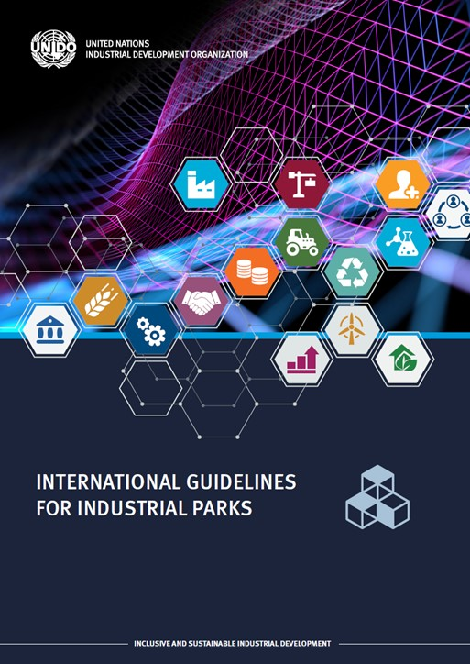
 |  |  | • Formulación e implementación de un plan maestro
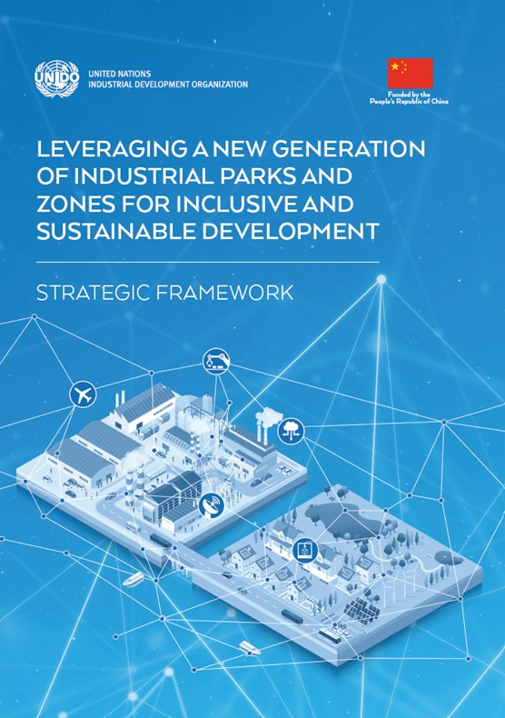

1. Situación de la revisión
IR A LAS INSTRUCCIONES
<
>
Indicar su respuesta en las celdas amarillas
Herramienta de planificación conceptual PEI de la ONUDI (V1)
REVISAR LA SITUACIÓN EXISTENTE Y FUTURA

VISIÓN GENERAL
La creación de una buena comprensión de la situación actual y futura de un parque industrial y sus alrededores es un primer paso clave para desarrollar sugerencias concretas y prácticas para optimizar la planificación conceptual de cualquier parque industrial.

La plantilla provista en esta hoja de trabajo lo guía a través de un conjunto de preguntas para revisar la situación/los desarrollos actuales y futuros del parque industrial en los siguientes temas:
• Establecimiento, gestión y gobernanza del parque
• Infraestructura y servicios públicos
• Zonificación del suelo
Si lo desea, se pueden agregar preguntas adicionales para revisar la situación actual y futura del parque industrial. Por ejemplo, se proporcionan múltiples listas de verificación en ONUDI (2019). Lineamientos Internacionales para Parques Industriales.
• Empresas arrendatarias
• Condiciones económicas
• Condiciones ambientales y geográficas
• Comunidad y condiciones sociales

REVISAR LA SITUACIÓN EXISTENTE Y FUTURA DEL PARQUE INDUSTRIAL

Revisar la situación existente |  |  | Establecimiento, gestión y gobernanza del parque | Revisar situación/desarrollos futuros
Pregunta |  | Respuesta |  | Pregunta |  | Respuesta
1 | ¿Cuál es la propiedad actual del parque? • Inversión nacional / extranjera • Inversión privada pública, privada y de propiedad del gobierno |  |  | 1 | ¿Hay cambios potenciales en la propiedad del parque industrial en el futuro?
2 | ¿Cuál es el nombre del actual desarrollador/organización a cargo de la gestión del parque? • Número de personal del equipo de gestión • Organigrama de gestión del parque |  |  | 2 | ¿Hay algún cambio potencial del actual desarrollador/organización a cargo de la gestión del parque?
3 | ¿Cuál es el modelo actual comercial de gestión y el modelo de gobernanza del parque industrial? • Arrendamiento / venta de terrenos • Servicios y tarifas de gestión del parque |  |  | 3 | ¿Cuáles son los potenciales desarrollos futuros relacionados con el modelo gestión y modelo de gobernanza del parque industrial?
4 | ¿Cuál es la visión actual a largo plazo del parque industrial? |  |  | 4 | ¿Algún cambio potencial en la visión a largo plazo del parque industrial?
5 | ¿Cuál es la superficie total del parque industrial (hectáreas) |  |  | 5 | ¿Algún cambio potencial futuro en el área total de terreno del parque industrial?
...
Herramienta de planificación conceptual PEI de la ONUDI (V1)
 |  | Herramientas de dibujo
Nombre empresa/instalación planificada
Lista de desarrollo
Agregar nota
Nota(s) explicadora(s)

EJEMPLO PRÁCTICO: PARQUE INDUSTRIAL MALAMBO (PIMSA), COLOMBIA
Con base en las preguntas guía y las discusiones del taller PIMSA-ONUDI, las siguientes figuras brindan una descripción general de la situación actual y los desarrollos futuros clave en PIMSA y sus alrededores, los servicios públicos existentes y planificados, y la ubicación de las empresas clave existentes dentro de PIMSA.

Revisión de la situación actual y desarrollos futuros en PIMSA y sus alrededores
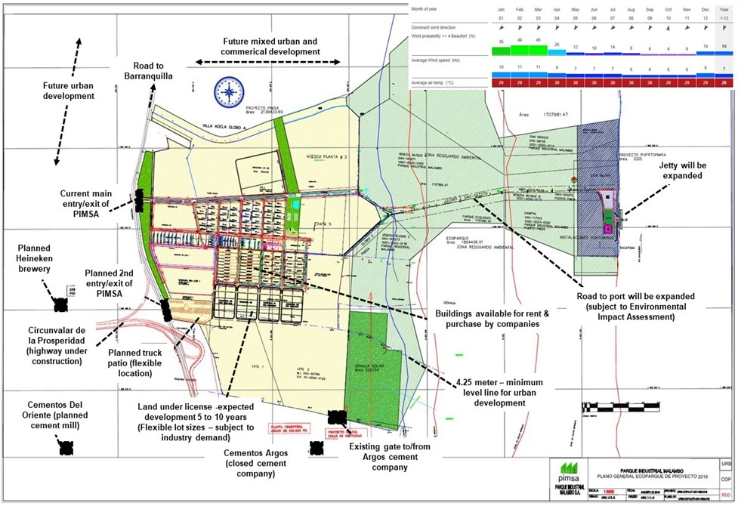
Desarrollo urbano y comercial mezclado futuro
Camino a Barranquilla
Futuro desarrollo urbano
2da Entrada/salida planeada de PIMSA
Cervecería Heineken planeada
Entrada/salida actual de PIMSA
Circunvalar de la Prosperidad (carretera en construcción)
Cementos Del Oriente (molino de cemento planeado)
Terreno con licencia- desarrollo esperado de 5 a 10 años (tamaños flexibles de lotes-sujeto a demanda industrial)
Cementos Argos (compañía de cemento cerrada)
puerta existente a/desde compañía de cemento Argos
edificios disponibles para alquiler y compra por compañías
4.25 metros-línea de nivel mínimo para desarrollo urbano
camino a puerto se expandirá (sujeto a Evaluación de Impacto Ambiental)
se ampliará el embarcadero
patio de camiones planeado (ubicación flexible)

Servicios públicos existentes y planificados
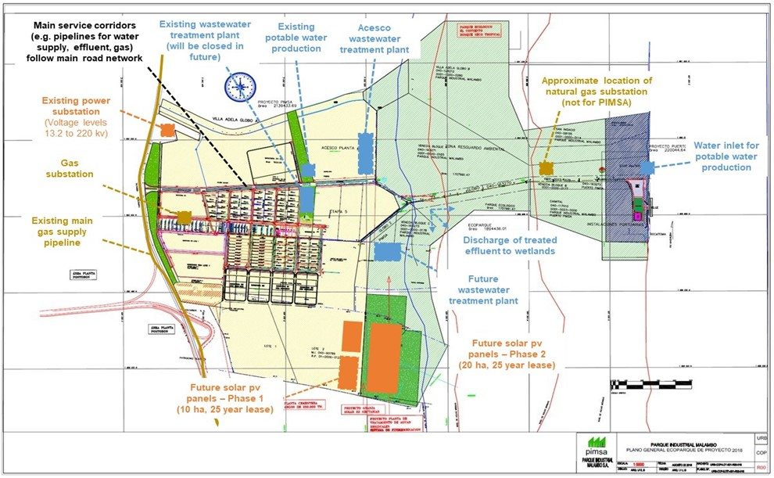

Terrenos usados y libres para empresas PIMSA
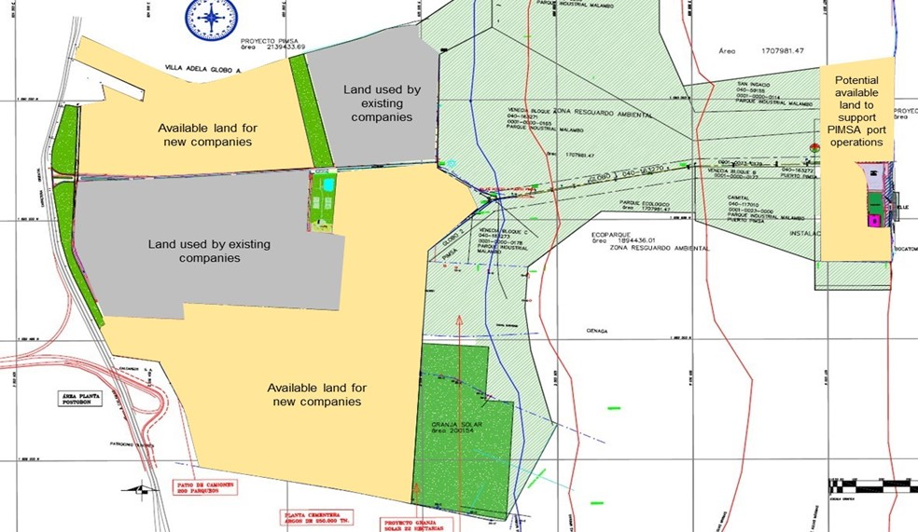

Ubicación de empresas clave existentes en PIMSA
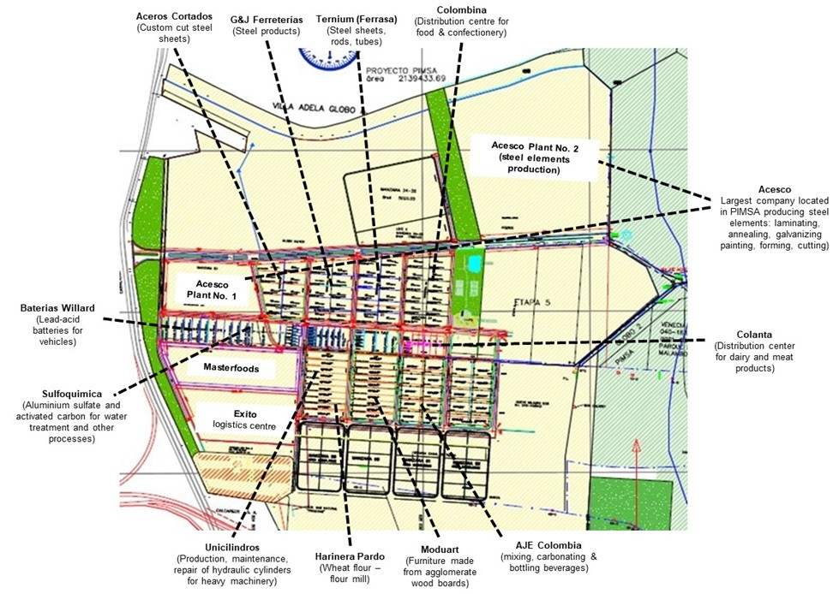

2a. Revisar el marco PEI
Proporcione su respuesta en las celdas amarillas
IR AL GRÁFICO CON RESULTADOS
IR A LAS INSTRUCCIONES
<
>
Herramienta de planificación conceptual PEI de la ONUDI (V1)
REVISIÓN DE PARQUE INDUSTRIAL FRENTE AL MARCO INTERNACIONAL PEI Y SUS IMPLICACIONES EN EL USO DEL SUELO |  | Nombre del parque industrial: | Insertar nombre del parque industrial
 |  | Fecha de evaluación: | Insertar la fecha
 |  | Nombre del evaluador: | Insertar nombre

Los puntos de referencia internacionales se basan en: ONUDI, Banco Mundial, GIZ (2017). Un Marco Internacional para Parques Eco-Industriales. 2017.
El análisis detallado y cuantitativo de estas implicaciones del uso de la tierra debe ser parte del proceso de Planificación Maestra. La planificación del concepto EIP es en gran parte un proceso cualitativo.

MARCO INTERNACIONAL PEI (ONUDI, BANCO MUNDIAL, GIZ, 2017) |  |  | PASO 1: EVALUACIÓN DEL PARQUE INDUSTRIAL
Tema | Prerrequisitos PEI e indicadores de desempeño (incluidos los valores objetivo) | Implicaciones del uso de la tierra que surgen de los requisitos previos del PEI y los indicadores de desempeño | ¿El parque cumple con la referencia PEI EN LA ACTUALIDAD? | ¿Cuá es el rendimiento previsto? (por ejemplo, en 2-3 AÑOS) | Notas y evidencias sobre el desempeño actual del parque industrial | PEI y oportunidades de planificación espacial para incorporar al plan conceptual de PEI
GESTIÓN DEL PARQUE: requisitos previos del PEI ("lo que debe tener")
Servicios de gestión de parques | Existe una entidad distinta que adminsitra el parque (o una agencia alternativa, cuando corresponda), maneja la planificación, operaciones y administración y monitoreo del parque. | Identificar el lugar adecuado para instalar la oficina de administración del parque, que sea de fácil acceso para las partes interesadas dentro y fuera del parque (p.ej:, cerca del punto de entrada principal del parque). | Seleccionar | Seleccionar
 | Entidad administradora del parque para gestionar y mantener la propiedad del parque industrial, infraestructura común y servicios según lo prescrito en el contrato de arrendamiento y Plan Maestro del parque. Esto debe incluir, pero no se limita a lo siguiente: • Gestión de la propiedad, incluidas las asignaciones de parcelas, reasignaciones, desarrollos, control del uso del suelo, etc. • Servicios públicos, vias comunes y unidades técnicas tales como plantas y operaciones de tratamiento de desechos y aguas residuales, sistemas de potencia y energía. • Áreas y servicios de recolección de residuos. • Talleres para mantenimiento y reparación. • Servicios e instalaciones de seguridad y respuesta a emergencias. • Paisajismo común, zonas de amortiguamiento, alumbrado público, vigilancia y limpieza de vías. • Instalaciones comunes para empleados y arrendatarios. • Proporcionar servicios de facilitación para y entre empresas arrendatarias (por ejemplo, oportunidades de creación de redes, colaboración y capacitación). • Compromiso con las partes interesadas del parque y representantes comerciales. | • Identificar la ubicación y el tamaño más adecuados de los servicios públicos, las carreteras y las unidades técnicas, como las plantas y operaciones de tratamiento de desechos y aguas residuales, y los sistemas de potencia y energía. • Identificar la ubicación más adecuada para las áreas comunes de recolección de desechos y a nivel del parque. • Identificar la(s) ubicación(es) más adecuada(s) de los talleres comunes de mantenimiento y reparación. • Identificar la ubicación más adecuada a nivel del parque y las instalaciones comunes de seguridad y respuesta a emergencias. • Identificar la ubicación y el tamaño más adecuados de las zonas de amortiguamiento. • Identificar los tipos y la ubicación más adecuada de las instalaciones comunes para empleados e inquilinos. | Seleccionar | Seleccionar
Seguimiento y gestión de riesgos | La entidad administradora del parque mantiene un sistema de monitoreo, rastreando: • Progreso en el desempeño ambiental, social y económico a nivel de parque. • Factores de riesgo críticos y respuestas relacionadas, al menos para: o Puntos de riesgo donde la liberación accidental de efluentes venenosos sólidos, líquidos y gaseosos, incluso durante el transporte y la eliminación cuando existe la posibilidad de peligro de incendio; y o Riesgos de desastres naturales aplicables (por ejemplo, terremotos) | • Identificar y revisar riesgos críticos para el parque industrial y sus empresas en probabilidad e impacto. • Clúster de empresas en función de su perfil de riesgo (por ejemplo, olor, ruido, explosión, incendio, suelo, emisiones al aire, contaminación del agua). • Revisar los riesgos de ubicación conjunta de la industria. | Seleccionar | Seleccionar
 | Cuando sea necesario, la administración del parque cuenta con un plan para reaccionar ante posibles impactos negativos debido a los riesgos del cambio climático (olas de calor y sequías, tormentas e inundaciones). Todas las necesidades de adaptación de infraestructura y servicios están identificadas y preparadas para que el polígono industrial se proteja contra los riesgos del cambio climático y los posibles daños. | • Identificar posibles impactos negativos debido a los riesgos del cambio climático. • Identificar las necesidades de adaptación de infraestructura y servicios e incorporarlas al concepto y plan maestro del PEI. | Seleccionar | Seleccionar
 | La entidad administradora del parque cuenta con un sistema de funcionamiento para cumplir con las reglamentaciones locales/nacionales y los estándares internacionales aplicables al parque industrial. La administración del parque informa el cumplimiento por parte de las empresas residentes, incluida la información de cumplimiento que las empresas comparten con la entidad administradora del parque. | Sujeto a las regulaciones locales/nacionales. | Seleccionar | Seleccionar
Planificación y zonificación | Se ha desarrollado un Plan Maestro (o documento de planificación equivalente) para cualquier parque industrial nuevo y existente y se revisa periódicamente (y se actualiza si es necesario), incluidos los siguientes elementos centrales: • Estudio de selección de sitios basado en varios análisis de riesgo; infraestructura esencial y eficiente, servicios públicos y red de transporte; cuestiones ambientales y sociales; zonificación de terrenos de parques internos; zona de amortiguamiento alrededor del parque; procedimiento para ubicar industrias de alto riesgo de manera segura; y agrupar industrias sinérgicas. • Integración en el Plan Maestro de los requisitos relevantes especificados en estos puntos de referencia internacionales PEI que tienen implicaciones espaciales. | • Identificar la infraestructura, los servicios públicos y la red de transporte esenciales y eficientes. • Identificar la zonificación de terrenos para parques internos más adecuada (paso 6 de la planificación conceptual del PEI). • Identificar la ubicación y el tamaño más adecuados de las zonas de amortiguamiento. • Identificar la ubicación más adecuada de las industrias de alto riesgo y las industrias sinérgicas de clúster. | Seleccionar | Seleccionar
GESTIÓN DEL PARQUE: Indicadores de desempeño
...

2b. Resultados Marco PEI
IR A LAS INSTRUCCIONES
<
>
Herramienta de planificación conceptual PEI de la ONUDI (V1)
GRÁFICOS QUE MUESTRAN EL DESEMPEÑO DEL PARQUE CONTRA EL MARCO INTERNACIONAL PEI |  |  |  | Nombre del parque industrial: | Insertar nombre del parque industrial
 |  |  |  | Fecha de evaluación: | Insertar la fecha
 |  |  |  | Nombre del evaluador: | Insertar nombre

Estos valores se calculan automáticamente en función de la hoja de trabajo "2. Revisar el marco PEI"

Categorías de evaluación | RENDIMIENTO ACTUAL: Número de puntos de referencia
 | Sí | Parcialmente | No | Por confirmar | No aplica
Gestión del parque | 0 | 0 | 0 | 0 | 0
Rendimiento ambiental | 0 | 0 | 0 | 0 | 0
Rendimiento social | 0 | 0 | 0 | 0 | 0
Rendimiento económico | 0 | 0 | 0 | 0 | 0
Rendimiento global | 0 | 0 | 0 | 0 | 0

Parque Industrial | % de puntos de referencia PEI aplicables cumplidos según el Marco Internacional PEI (ONUDI, WBG, GIZ (2017)
 | Rendimiento Actual |  |  |  | Rendimiento previsto al final del PGPEI |  |  |  | Potencial de mejora
 | Cuenta "Sí" | Puntos de referencia totales excl. "No aplica" | % de puntos de referencia aplicables cumplidos | Cuenta "Por confirmar" | Cuenta "Sí" | Puntos de referencia totales excl. "No aplica" | % de puntos de referencia aplicables cumplidos | Cuenta "Por confirmar"
Insertar nombre del parque industrial | 0 | 51 | 0% | 0 | 0 | 51 | 0% | 0 | 0%

Ingrese el nombre del parque industrial y la fecha de evaluación directamente en la figura (marcada en rojo).
Ingrese el nombre del parque industrial y la fecha de evaluación directamente en la figura (marcada en rojo).

Evaluación de Parque X contra el Marco Internacional EIP (ONUDI, GBM y GIZ, 2017)
Evaluación de Parque X contra el Marco Internacional EIP Rendimiento actual y esperado (ONUDI, WBG y GIZ, 2017)

3. Interés de la industria
IR A LAS INSTRUCCIONES
<
>
...
Proporcione su respuesta en las celdas amarillas
...
Herramienta de planificación conceptual PEI de la ONUDI (V1)
REVISAR EL INTERÉS DE LA INDUSTRIA PARA INSTALARSE EN UN PARQUE INDUSTRIAL
La demanda de terrenos en parques industriales suele ser una "demanda derivada" de los niveles, actuales y esperados, de la actividad económica a nivel nacional, regional y local; debido a ello, algunos determinantes de la demanda incluyen:
• Número y área de ventas de terrenos en la proximidad del parque industrial;
• Precio relativo de terrenos en parque industrial;
• Acceso a servicios, transporte y corredores;
• Zonificación (industrial, industria ligera, comercial o minorista); y
• Oportunidades de agrupamiento y aprovechamiento de sinergias.

REVISAR DEMANDAS DE SUELO INDUSTRIAL
La discusión sobre la demanda (potencial) de suelo industrial para parques industriales puede guiarse por las siguientes preguntas:
• Hacer un balance de los estudios disponibles para comprender la demanda de suelo industrial en la región donde se encuentra el parque industrial
NOTA: Revisar el tamaño de los lotes, criterios de ubicación y necesidades de infraestructura es parte del Paso 5 "Clusteruización y precintos"
• ¿Cuáles son las principales características favorables del parque industrial para atraer nuevas empresas, ahora y en el futuro?
• ¿Cuales son los sectores industriales con probabilidades de trasladarse al parque industrial o a la región?

La siguiente tabla se puede utilizar para priorizar los sectores de la industria luego de las discusiones con la administración del parque y la evaluación de los estudios disponibles de demanda:
La tabla proporciona una revisión de las industrias manufactureras en base a la Clasificación Industrial Internacional Uniforme (CIIU revisión 4).

Clasificación Industrial Internacional Uniforme (CIIU) |  | Enumere las empresas que ya operan en el parque industrial |  |  |  |  |  |  | Comentarios / detalles disponibles
 |  |  | ¿Prioridad de la gestión de parques industriales para atraer subsector? | Probabilidad de ubicarse en el parque industrial | Nombre(s) de la(s) nueva(s) empresa(s) arrendataria(s) ya identificada(s) (si corresponde) | ¿Cuáles son los beneficios económicos anticipados y la creación de empleo de la(s) nueva(s) empresa(s) arrendataria(s)? | ¿Cuáles son las características favorables del PI al adaptarse a subsectores/empresas? | ¿Cuáles son los riesgos potenciales al dar acceso a un subsector/empresa en el PI?
http://unstats.un.org/unsd/cr/registry/regcst.asp?Cl=27

División CIIU | Grupo CIIU
Sección C - Fabricación
10 - Fabricación de productos alimenticios | 101 - Elaboración y conservación de carne |  | Seleccionar | Seleccionar
 | 102 - Elaboración y conservación de pescados, crustáceos y moluscos |  | Seleccionar | Seleccionar
 | 103 - Procesado y conservación de frutas y verduras. |  | Seleccionar | Seleccionar
...

4. Empresas ancla
IR A LAS INSTRUCCIONES
<
Proporcionar su respuesta en las celdas amarillas
>
Herramienta de planificación conceptual PEI de la ONUDI (V1)
REVISAR EMPRESAS ANCLA EXISTENTES Y POTENCIALES

VISIÓN GENERAL
El desarrollo de parques industriales se beneficiará significativamente de tener empresas ancla, que atraigan negocios asociados y sinérgicos, para establecer sinergias industriales en el área.
Estos inquilinos ancla pueden ser empresas existentes en las áreas circundantes o nuevas empresas ubicadas en un parque industrial.

Un inquilino ancla actúa como una característica central de un parque industrial y un catalizador para establecer sinergias industriales.
Un inquilino ancla ayuda a definir fuentes potenciales de intercambios (por ejemplo, el uso de salmuera de la planta desalinizadora como recurso para la producción industrial de sal).
Además, la disponibilidad de un recurso específico puede atraer a otros inquilinos potenciales. (por ejemplo, subproductos inorgánicos y orgánicos, desechos, energía, corrientes de aguas residuales)
Las principales entradas y salidas de un ancla ayudarán a definir la búsqueda de nuevas empresas: aquellas capaces de utilizar sus salidas o suministrar las suyas.

REVISAR POTENCIALES EMPRESAS ANCLA PARA EL PARQUE INDUSTRIAL
...

5. Sinergias
IR A LAS INSTRUCCIONES
<
Proporcione su entrada en las celdas amarillas
>
Herramienta de planificación conceptual PEI de la ONUDI (V1)
REVISAR LAS OPORTUNIDADES DE SINERGIA Y SUS IMPLICACIONES EN EL USO DE LA TIERRA

VISIÓN GENERAL
Las sinergias industriales son quizás la aplicación más conocida de los principios de la ecología industrial.
Las claves para generar sinergias industriales son la colaboración y las posibilidades sinérgicas que ofrece la proximidad geográfica.
Las buenas prácticas internacionales en sinergias industriales muestran que hay diferentes tipos de beneficios y que a menudo van mucho más allá de los beneficios comerciales convencionales.
Los beneficios clave de las sinergias son la seguridad del suministro de agua y energía, una mayor eficiencia de los recursos, costos operativos más bajos para el uso de los recursos y costos reducidos de almacenamiento y vertederos.

Los siguientes tipos de sinergias industriales son evaluados como parte del enfoque de la planificación conceptual PEI:
• Sinergias de suministro y ubicación cercana de proveedores y clientes: ubicación conjunta y clusterización de empresas en las cadenas valor y de suministro (p. ej., productores y proveedores de materias primas, fabricantes, manufactura, clientes comerciales)
• Sinergias de servicios públicos e infraestructura compartida: uso compartido de infraestructura de servicios públicos, principalmente en torno al agua y la energía (por ejemplo, recuperación de agua y cogeneración de energía)
• Sinergias de subproductos e intercambios de desechos: el uso de un subproducto previamente desechado (como sólido, líquido o gas)por una instalación, para ser utilizado por otra para producir un subproducto valioso
...

6. Clústeres y recintos
IR A LAS INSTRUCCIONES
<
>
Proporcione su entrada en las celdas amarillas
Herramienta de planificación conceptual PEI de la ONUDI (V1)
DEFINIR CLÚSTERES Y RECINTOS INDUSTRIALES

VISIÓN GENERAL
La clusteriozación de empresas es un elemento central para permitir el desarrollo de sinergias industriales, tanto dentro de un parque industrial como con las regiones circundantes. La clusterización es tambien un mecanismo para reducir la necesidad de infraestructura de servicios públicos y los costos asociados.
En primer lugar, el clúster de industrias se facilita mediante el desarrollo de recintos industriales apropiados dentro del parque.
Las empresas y organizaciones involucradas en clústeres pueden lograr sinergias y aprovechar la ventaja económica del acceso compartido a redes de información y conocimiento, cadenas de suministro y distribución, inteligencia de mercados y marketing, competencias especiales, recursos e instituciones de apoyo disponibles en una localidad específica.
El concepto de clúster se centra en los vínculos funcionales y las interdependencias entre los actores de las cadenas de valor.

En resumen, los beneficios de la clusterización de industrias incluyen:
• Atraer empresas al parque industrial debido a los beneficios de costos asociados con la colocación y la seguridad del suministro de recursos
• Proximidad que genera ahorros de externalidades y economías de escala, y reduce los costos operativos para las empresas que comparten proveedores o servicios comunes
• Fomentar la innovación, que genera oportunidades para el desarrollo de nuevas empresas, especialmente empresas capaces de utilizar residuos y subproductos.
...

7. Planificación concepto PEI
<
IR A LAS INSTRUCCIONES
>
Proporcionar su entrada en las celdas amarillas
...
Eficacia, eficiencia y flexibilidad
Planes conceptuales de EIP para permitir:
• Diferentes escenarios de sectores industriales y tipos de empresas para ubicar en un parque industrial a lo largo del tiempo
• Diferentes combinaciones de tamaños de empresas (MIPYMES, grandes empresas) para ubicar en el parque industrial a lo largo del tiempo
• Diferentes infraestructuras y servicios que se aplicarán en el parque industrial a lo largo del tiempo (por ejemplo, reciclaje de agua, cogeneración de energía)
• Diferentes escenarios tecnológicos a aplicar en empresas arrendatarias (ej. Industria 4.0)
...
 |  |  | Ejemplo: Parque Industrial Malambo (PIMSA), Colombia
...
identificación de inquilinos ancla potenciales y existentes para atraer empresas sinérgicas
ver diapositiva para detalles
 |  |  | Ejemplo de PIMSA: características clave de PEI incorporadas en el plan conceptual de PEI
 |  |  | 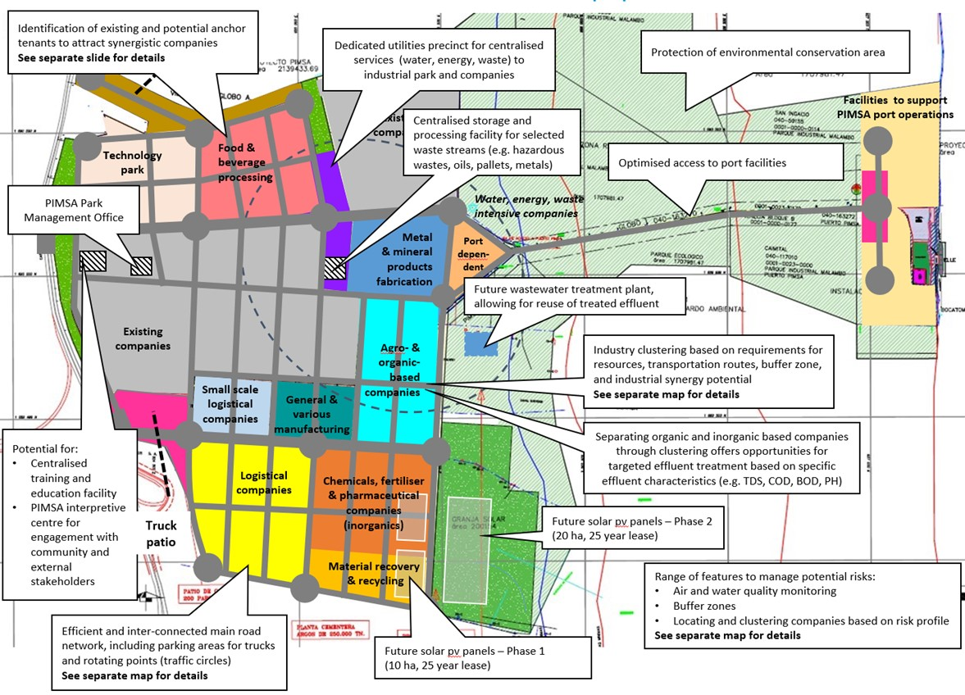
recinto de servicios públicos dedicados para servicios centralizados (agua, energía, desecho) para parque industriales y compañías
protección de área de conservación ambiental
...
instalaciones para apoyar operaciones portuarias de PIMSA
Parque Tecnológico
almacenamiento centralizado e instalación de procesamiento para flujos de residuos seleccionados (ej. desechos peligrosos, aceites, pellets, metales)
procesamiento de alimentos y bebidas
acceso optimizado a instalaciones portuarias
...
oficina de administración Parque PIMSA
...
compañías intensivas de agua, energía, desechos
...
fabricación de productos metálicos y de minerales
...
planta de tratamiento de aguas residuales futuras para rechazar de efluente tratado
...
planta de tratamiento de aguas residuales futuras para rechazar de efluente tratado
compañías existentes
compañías agrícolas y orgánicas
clúster industrial en base a requisitos para recursos, rutas para transporte, zona búfer y potencial de sinergia industrial
ver mapa para detalles
compañías de logística de pequeña escala
manufactura general y miscelánea
empresas orgánicas e inorgánicas separadas a través de oportunidades de ofertas de clústeres para tratamiento de efluentes objetivos en base a características de efluentes específicos
...
potencial para:
-capacitación centralizada e instalaciones educativas
- centro interpretativo PIMSA para compromiso con la comunidad e interesados externos
compañías de logística
compañías químicas y farmacéuticas (inorgánicas
patio de camiones
futuro solar con paneles- Fase 2 (20ha, 25 años de alquiler)
recuperación de metales y de reciclaje
...
rango de características para manejar riesgos potenciales
- monitoreo de aire y calidad
zonas de búfer
- ubicación y clúster de empresas en base a perfil de riesgo
ver mapa separado para detalles

red principal de caminos eficientes e interconectados, incluyendo áreas de parqueo para camiones y puntos de rotación (óvalos) ver mapa para detalles
futuro solar con paneles- Fase 1 (100ha, 25 años de alquiler)
...
Breve descripción sobre cómo EIP y las oportunidades de planificación espacial para incorporar en el plan conceptual de EIP
Herramientas de dibujo
 |  |  | La figura anterior presenta las características clave del PEI incorporadas en el plan conceptual del Parque Industrial Malambo (PIMSA). Estas características se basan en las implicaciones del uso de la tierra de los puntos de referencia descritos en el Marco Internacional para Parques Eco industriales (ONUDI, WBG, GIZ, 2017).
Nombre de la instalación específica para permitir la sinergia
...
Plan conceptual: agrupación industrial y recintos |  |  | Ejemplo de PIMSA: Agrupación de industrias y recintos
Insertar mapa existente del parque industrial aquí |  |  | 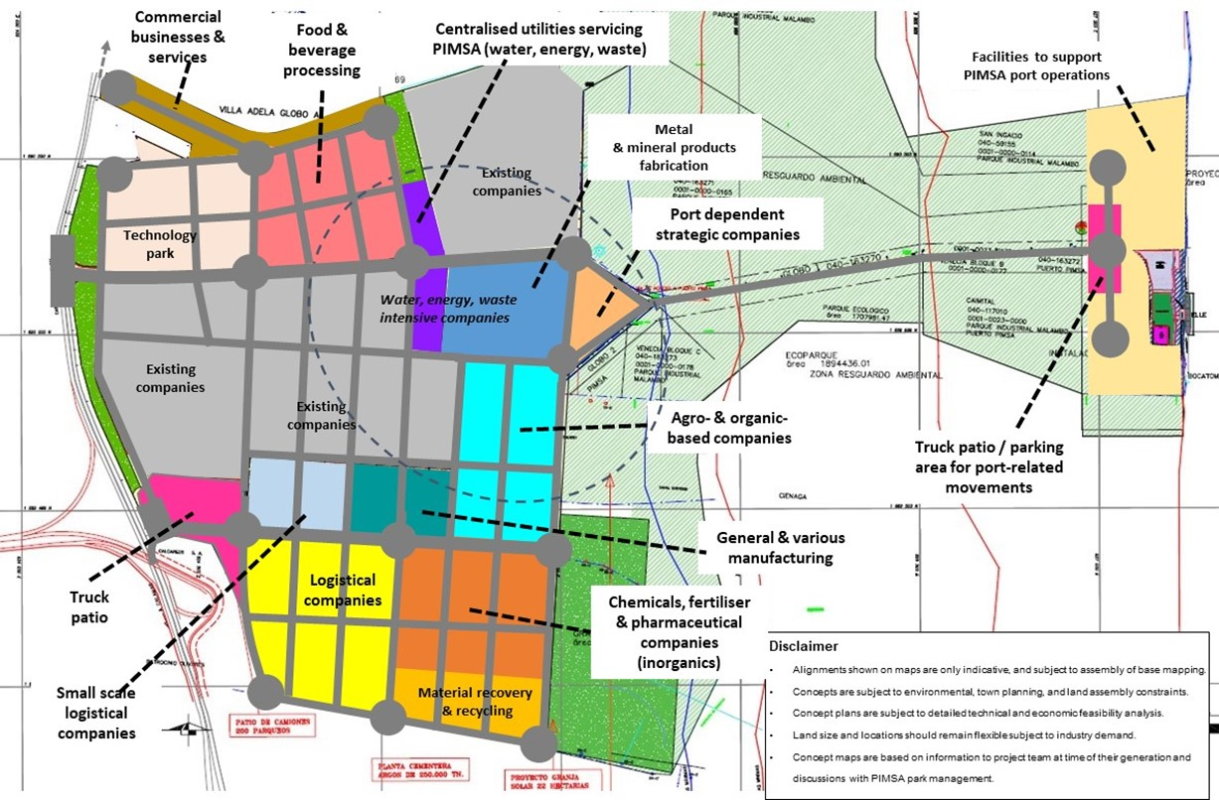
servicios comerciales y empresariales
procesamiento de alimentos y bebidas
PIMSA servicio de utilidades centralizados
...
fabricación de productos metálicos y de minerales
compañías existentes
...
parque tecnológico
empresas estratégicas dependientes del puerto
...
compañías intensivas de agua, energía, desechos
...
compañías existente
...
compañías existente
empresas agrícolas y orgánicas
patio de camiones/área de parqueo para movimientos relacionados con el puerto
...
manufactura general y miscelánea
patio de camiones
compañías de logística
empresas químicas, fertilizantes y farmacéuticas
Deslinde
- las alineaciones en los mapas son sólo indicativas y sujetas a montaje de mapeo base
- conceptos sujetos a restricciones de montaje ambiental, urbanismo y de tierras
- planes conceptuales sujetos a análisis de factibilidad técnico y económico detallado
- el tamaño del terreno y ubicaciones deben permanecer inflexibles sujeto a demanda industrial
-mapas conceptuales en base a información del equipo de proyecto en el momento de su elaboración y discusiones con la administración del parque PIMSA
...
compañías pequeñas logística
recuperación de material y reciclaje
...
recinto nombre
recinto nombre
Herramientas de dibujo
 |  |  | La figura anterior presenta un concepto de recinto para PIMSA. Este plan conceptual de PEI se basa en la interpretación y consolidación de todos los pasos anteriores de la metodología.
empresas existentes
recinto nombre
...
Plan conceptual: inquilinos ancla |  |  | Ejemplo de PIMSA: inquilinos ancla
Insertar mapa existente del parque industrial aquí |  |  | 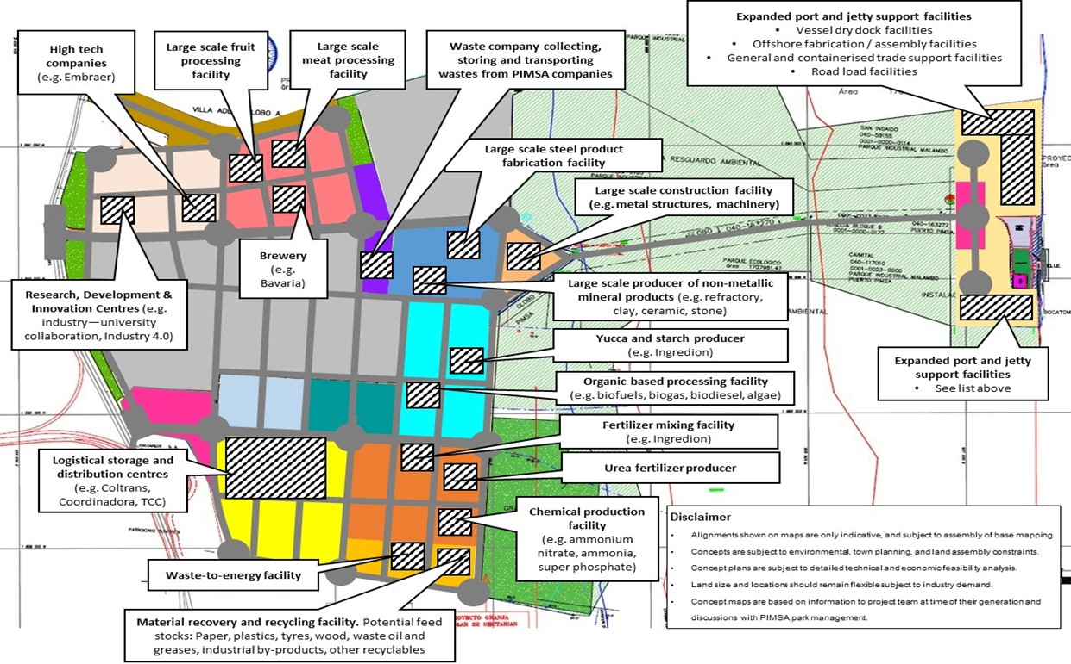
instalaciones expandidas para soporte portuario y de embarcadero
- instalaciones de muelle seco para embarcaciones
- instalaciones para fabricación/ensamble costa afuera
- instalaciones de apoyo comercial general y en contenedores
- instalaciones de carga por carretera
...
empresas de alta tecnología)
instalación de procesamiento de frutas de gran escala
instalación de procesamiento de carne de gran escala
empresa de desechos que recolecta, almacena y transporta desechos de empresas PIMSA

instalación para productos de acero a gran escala
...
instalación para construcción a gran escala (ej. estructuras metálicas, maquinaria)
...
cervecería
investigación, desarrollo y centros de innovación (ej. colaboración industria-universidad, industria 4.0)
productor a gran escala de productos minerales no metálicos (ej. refractario, arcilla, cerámica, piedra)
...
y productor de yuca y almidón
instalaciones expandidas para apoyo portuario y de embarcadero
- ver detalles a continuación
instalación de procesamiento con base orgánica (ej. biocombustibles, biogás, biodiesel, algas)
instalación para mezcla fertilizante
almacenamiento logístico y centros de distribución
productor de fertilizantes de urea
...
instalación de producción química
(ej. nitrato de amonio, amoníaco, súper fosfato)
Deslinde
- las alineaciones en los mapas son sólo indicativas y sujetas a montaje de mapeo base
- conceptos sujetos a restricciones de montaje ambiental, urbanismo y de tierras
- planes conceptuales sujetos a análisis de factibilidad técnico y económico detallado
- el tamaño del terreno y ubicaciones deben permanecer inflexibles sujeto a demanda industrial
-mapas conceptuales en base a información del equipo de proyecto en el momento de su elaboración y discusiones con la administración del parque PIMSA
instalación desecho a energía
...
recuperación de materiales e instalación de reciclaje. Materias primas potenciales: papel, plásticos, gradas, madera, desecho de aceites y gases, subproductos industriales, otros reciclables
...
Herramientas de dibujo |  |  | Siguiendo los resultados de los pasos anteriores, la figura anterior presenta las ubicaciones sugeridas de los nuevos inquilinos ancla en PIMSA. La figura es un ejemplo ilustrativo, que muestra los principios y el concepto de agrupación de industrias en PIMSA. Cabe señalar que la determinación de la ubicación óptima de las nuevas empresas en PIMSA a lo largo del tiempo deberá determinarse caso por caso.
 | Empresas arrendatarias existentes | Nuevas empresas arrendatarias
nombre de la empresa
(tipo de compañía)
Tipo de empresa / instalación
...
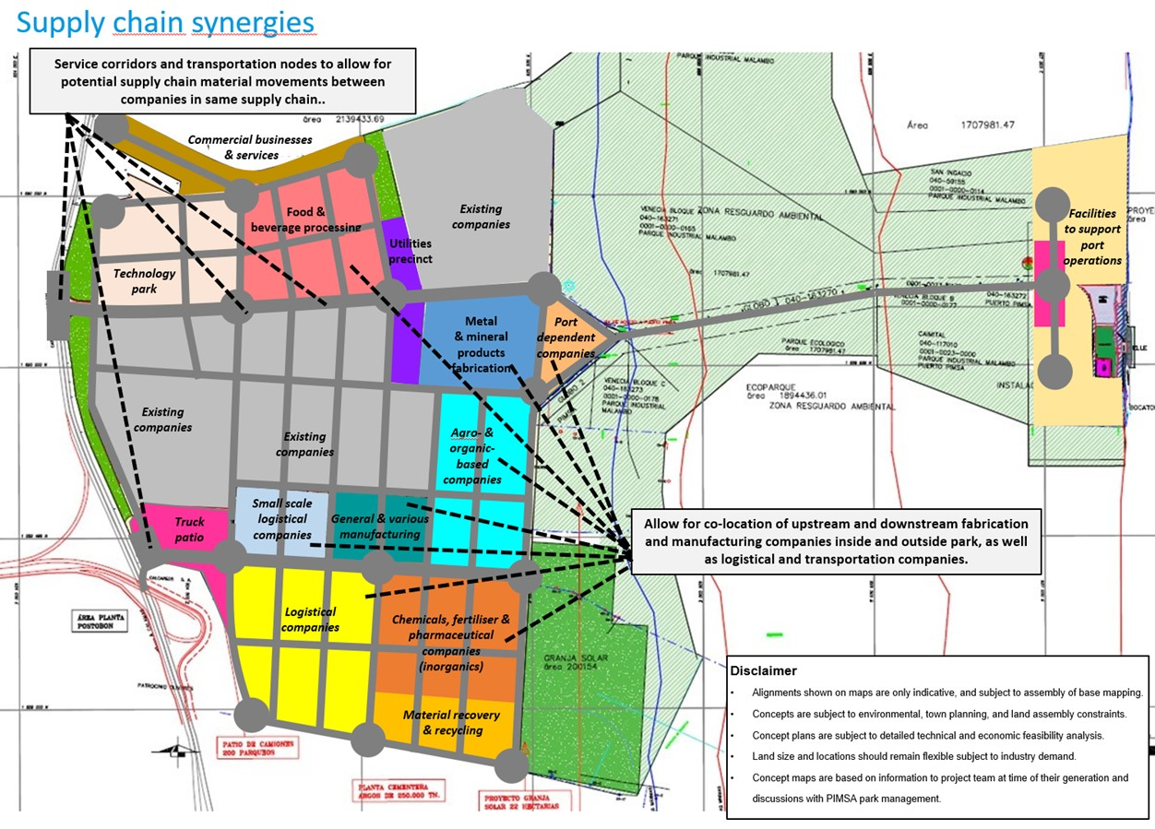
corredores de servicio y nodos de transporte que permiten el transporte potencial de materiales de cadena de suministro entre empresas en la misma cadena de suministro
Plan conceptual: sinergias industriales |  |  | Ejemplo PIMSA: Sinergias industriales
Sinergias de la cadena de suministro
Insertar mapa existente del parque industrial aquí

negocios comerciales y servicios
...
procesamiento de alimentos y bebidas
compañías existente
instalaciones para soporte a operaciones portuarias
...
recinto de servicios públicos
parque tecnológico
fabricación de productos metálicos y de minerales
...
empresas dependientes del puerto
...
compañías existente
compañías agrícolas y orgánicas
compañías existente

patio de camiones
compañías pequeñas logística
manufactura general y miscelánea
...
Permitir la ubicación conjunta de empresas de fabricación y fabricación aguas arriba y aguas abajo dentro y fuera del parque, así como empresas de logística y transporte.

compañías de logística
empresas químicas, fertilizantes y farmacéuticas (inorgánicos)
...
Deslinde
- las alineaciones en los mapas son sólo indicativas y sujetas a montaje de mapeo base
- conceptos sujetos a restricciones de montaje ambiental, urbanismo y de tierras
- planes conceptuales sujetos a análisis de factibilidad técnico y económico detallado
- el tamaño del terreno y ubicaciones deben permanecer inflexibles sujeto a demanda industrial
-mapas conceptuales en base a información del equipo de proyecto en el momento de su elaboración y discusiones con la administración del parque PIMSA
recuperación de material y reciclaje
...
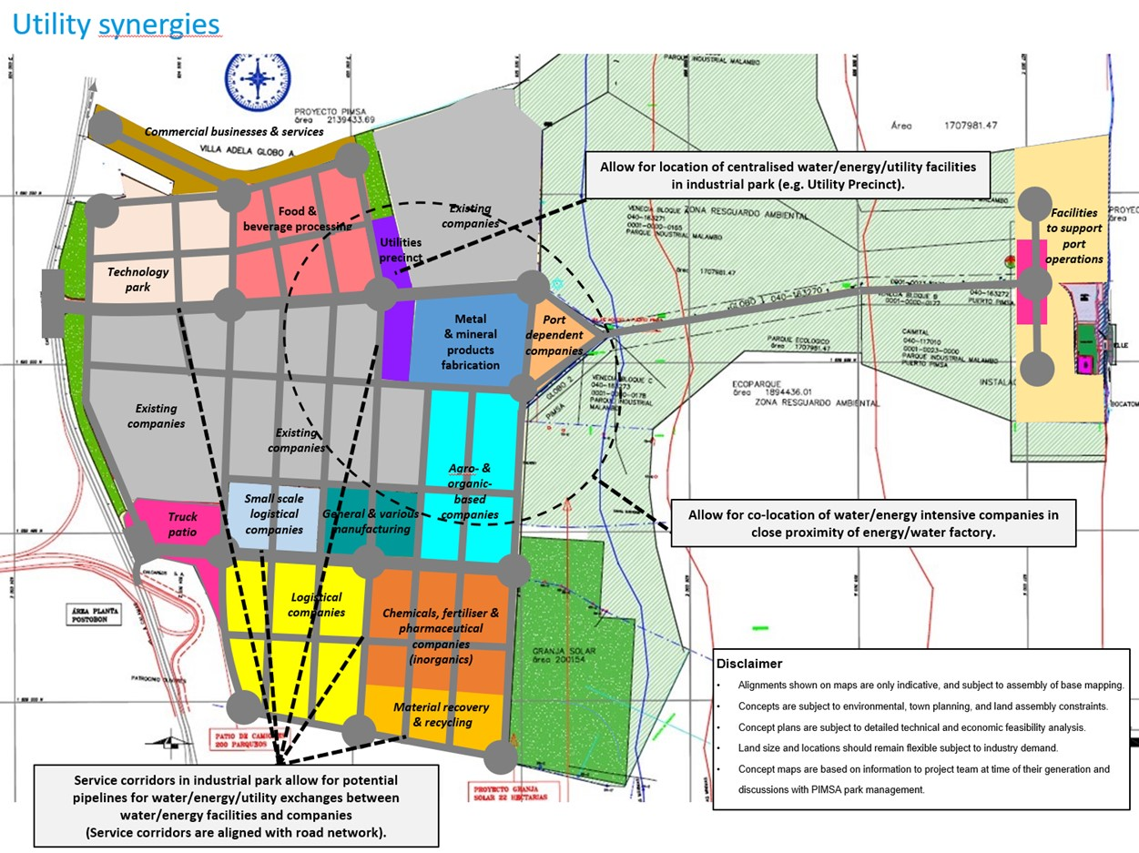
...
negocios comerciales y servicios
...
procesamiento de alimentos y bebidas
compañías existente
Permitir la ubicación de instalaciones centralizadas de agua/energía/servicios públicos en parque industrial (ej. recinto de servicios públicos)
recinto de servicios públicos
instalaciones para soporte a operaciones portuarias
parque tecnológico
...
fabricación de productos metálicos y de minerales
empresas dependientes del puerto

compañías existente
...
compañías existente
compañías agrícolas y orgánicas
...
patio de camiones
compañías pequeñas logística
manufactura general y miscelánea
Permitir la ubicación conjunta de empresas intensivas de agua/energía en cercana proximidad de fábrica de energía/agua
...
compañías de logística
empresas químicas, fertilizantes y farmacéuticas (inorgánicos)

Deslinde
- las alineaciones en los mapas son sólo indicativas y sujetas a montaje de mapeo base
- conceptos sujetos a restricciones de montaje ambiental, urbanismo y de tierras
- planes conceptuales sujetos a análisis de factibilidad técnico y económico detallado
- el tamaño del terreno y ubicaciones deben permanecer inflexibles sujeto a demanda industrial
-mapas conceptuales en base a información del equipo de proyecto en el momento de su elaboración y discusiones con la administración del parque PIMSA
recuperación de material y reciclaje

Los corredores de servicio en parque industrial permiten tuberías potenciales para intercambio de agua/energía/ servicios públicos entre instalaciones y empresas de agua/energía (corredores de servicio alineados con red de caminos)

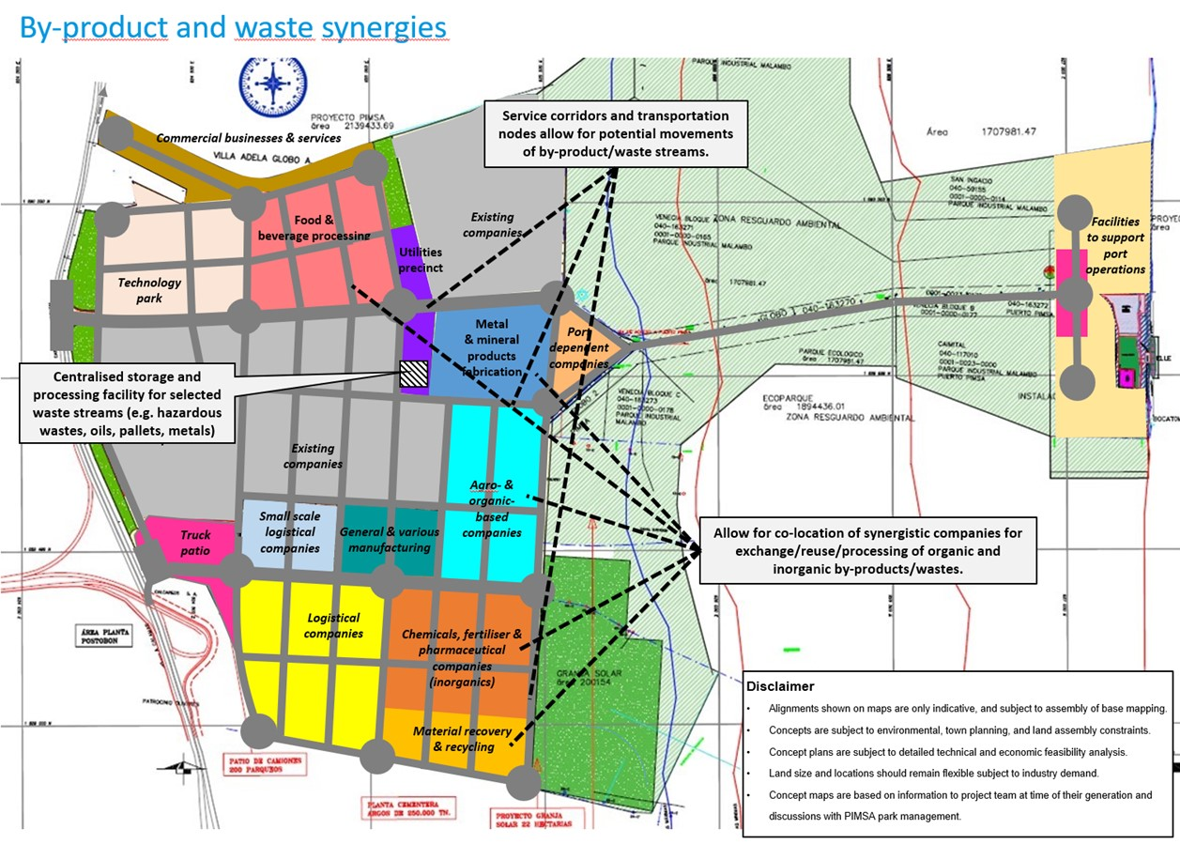
...
negocios comerciales y servicios
Los corredores de servicio y nodos de transporte permiten movimientos potenciales de flujos de subproductos/desechos

procesamiento de alimentos y bebidas
instalaciones para soporte a operaciones portuarias
...
parque tecnológico

almacenamiento centralizado e instalaciones de procesamiento para flujos de desecho (ej. desechos peligrosos, aceites, pallets, metales)

compañías existente

compañías pequeñas logística
patio de camiones
manufactura general y miscelánea
permite la ubicación conjunta de empresas sinérgicas para intercambio/reúso/procesamiento de subproductos orgánicos/inorgánicos/desechos

compañías de logística
empresas químicas, fertilizantes y farmacéuticas (inorgánicos)

Deslinde
- las alineaciones en los mapas son sólo indicativas y sujetas a montaje de mapeo base
- conceptos sujetos a restricciones de montaje ambiental, urbanismo y de tierras
- planes conceptuales sujetos a análisis de factibilidad técnico y económico detallado
- el tamaño del terreno y ubicaciones deben permanecer inflexibles sujeto a demanda industrial
-mapas conceptuales en base a información del equipo de proyecto en el momento de su elaboración y discusiones con la administración del parque PIMSA
recuperación de material y reciclaje

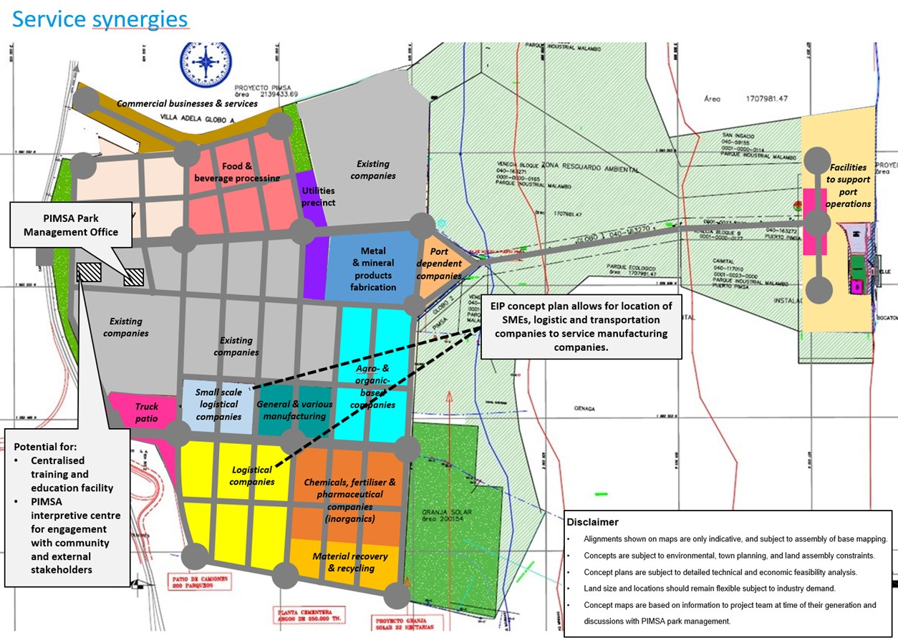
...
instalaciones para soporte a operaciones portuarias
...
oficinas administrativas

plan conceptual EIP de la ubicación de pymes, empresas logísticas y de transportes permite el servicio a empresas de manufactura

potencial para:
- capacitación centralizada e instalación educativa
- PIMSA centro interpretativo para compromiso con interesados de la comunidad y externos

Deslinde
- las alineaciones en los mapas son sólo indicativas y sujetas a montaje de mapeo base
- conceptos sujetos a restricciones de montaje ambiental, urbanismo y de tierras
- planes conceptuales sujetos a análisis de factibilidad técnico y económico detallado
- el tamaño del terreno y ubicaciones deben permanecer inflexibles sujeto a demanda industrial
-mapas conceptuales en base a información del equipo de proyecto en el momento de su elaboración y discusiones con la administración del parque PIMSA
...
 |  |  | 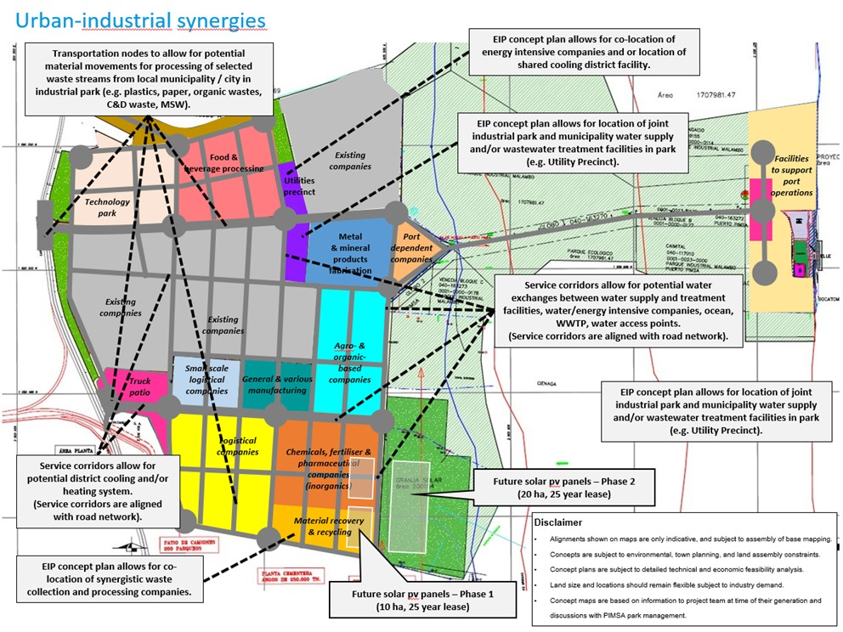
plan conceptual EIP permite ubicación conjunta de empresas intensivas de energía y o ubicación de instalaciones distritales de enfriamiento compartido
...
nodos de transporte que permiten los movimientos potenciales de material para el procesamiento de flujos de desechos seleccionados de la municipalidad local/ciudad en parque industrial (ej. plásticos, papel, desechos orgánicos, desechos CyD, MSW

plan conceptual EIP permite ubicación conjunta de parque industrial conjunto y suministro de agua municipal y/o instalaciones de tratamiento de agua residual en el parque (ej. Recinto de Servicios Públicos)
instalaciones para soporte a operaciones portuarias
...
corredores de servicio permiten intercambios de agua potencial entre suministro de agua e instalaciones de tratamiento, empresas intensivas agua/ energía, océano, WWTP, puntos de acceso de agua.
(corredores de servicio se alinean con red de caminos)
...
plan conceptual EIP permite ubicación conjunta de parque industrial conjunto y suministro de agua municipal y/o instalaciones de tratamiento de aguas residuales en parque (ej. Recinto de servicios públicos)
...
corredores de servicio permiten sistema de enfriamiento distrital potencial y /o calefacción. (corredores de servicio alineados con red de caminos)
paneles solares futuros pv-Fase 2 (20ha, 25 años de alquiler)
Deslinde
- las alineaciones en los mapas son sólo indicativas y sujetas a montaje de mapeo base
- conceptos sujetos a restricciones de montaje ambiental, urbanismo y de tierras
- planes conceptuales sujetos a análisis de factibilidad técnico y económico detallado
- el tamaño del terreno y ubicaciones deben permanecer inflexibles sujeto a demanda industrial
-mapas conceptuales en base a información del equipo de proyecto en el momento de su elaboración y discusiones con la administración del parque PIMSA
...
plan conceptual EIP permite ubicación conjunta de recolección de desecho sinérgico y empresas de procesamiento
paneles solares futuros pv-Fase 1 (10ha, 25 años de alquiler)
...
Herramientas de dibujo
Breve descripción de cómo se integran las oportunidades de sinergia en el plan conceptual de EIP.
Nombre de la instalación específica para permitir la sinergia
...
Plan conceptual: red de transporte |  |  | Ejemplo PIMSA: Red de transporte
Insertar mapa existente del parque industrial aquí |  |  | 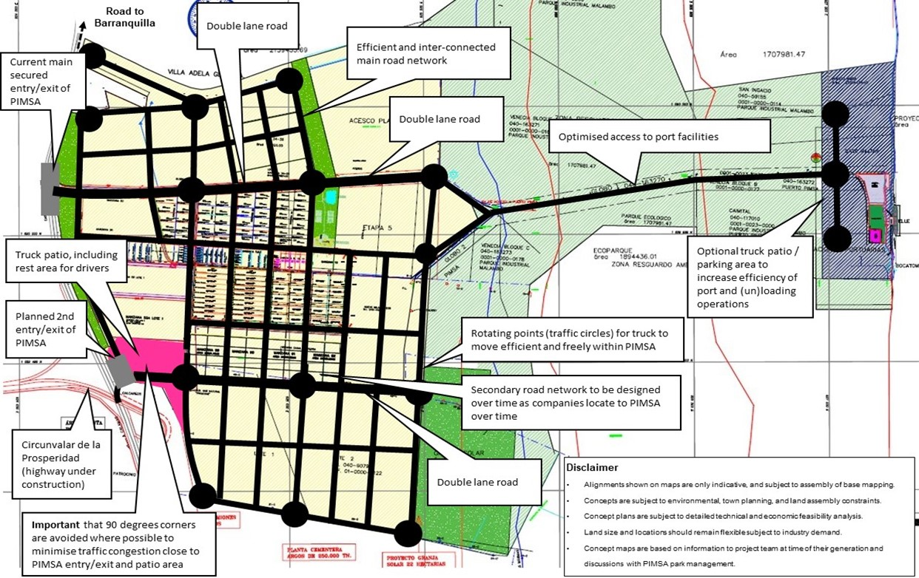
camino de dos carriles
red principal de caminos eficientes e interconectados
...
entrada/salida segura principal actual de PIMSA

camino de dos carriles
acceso optimizado a instalaciones portuarias
...
patio de camiones, incluyendo área de descanso para conductores
patio de camiones/área de parqueo opcional para aumentar eficiencia de operaciones portuarias y (des)carga
...
2da entrada/salida planeada de PIMSA
puntos rotativos (óvalos) para que los camiones se muevan de manera eficiente y libre en PIMSA

red de caminos secundaria a designarse en el tiempo como las empresas se ubican a PIMSA a lo largo del tiempo
...
Deslinde
- las alineaciones en los mapas son sólo indicativas y sujetas a montaje de mapeo base
- conceptos sujetos a restricciones de montaje ambiental, urbanismo y de tierras
- planes conceptuales sujetos a análisis de factibilidad técnico y económico detallado
- el tamaño del terreno y ubicaciones deben permanecer inflexibles sujeto a demanda industrial
-mapas conceptuales en base a información del equipo de proyecto en el momento de su elaboración y discusiones con la administración del parque PIMSA
(carretera en construcción)
camino de dos carriles
...
importante que las esquinas de 90 grados se eviten donde sea posible para minimizar congestión de tráfico cerca a la entrada/salida y área de patio
...
círculo de tráfico
Carretera de un solo carril
Aparcamiento
Nota(s) aclaratoria(s)
Herramientas de dibujo |  |  | Las características clave para la optimización de la red vial de PIMSA incluyen:
 |  |  | •Entrada/salida segura principal actual de PIMSA y segunda entrada/salida planificada
 |  |  | • Acceso directo a la Circunvalar de la Prosperidad (carretera en construcción)
 |  |  | • Patio exclusivo para camiones, que incluye área de descanso para los conductores
 |  |  | • Red vial eficiente e interconectada
Carretera de un solo carril
 |  |  | • Puntos giratorios (rotondas) para que los camiones se muevan eficiente y libremente dentro del parque
 |  |  | • Minimización de la congestión del tráfico al evitar las esquinas de 90 grados;
 |  |  | • Acceso optimizado a las instalaciones portuarias
 |  |  | • Área de estacionamiento/patio de camiones opcional cerca del puerto para aumentar la eficiencia de las operaciones portuarias
...
promedio de dirección de viento anual Barranquilla
Norte. noreste- velocidad promedio de viento 19kts
Plan conceptual: Mitigación de riesgos |  |  | Ejemplo de PIMSA: Mitigación de riesgos
Insertar mapa existente del parque industrial aquí (ej. Mapa del Plan Maestro) |  |  | 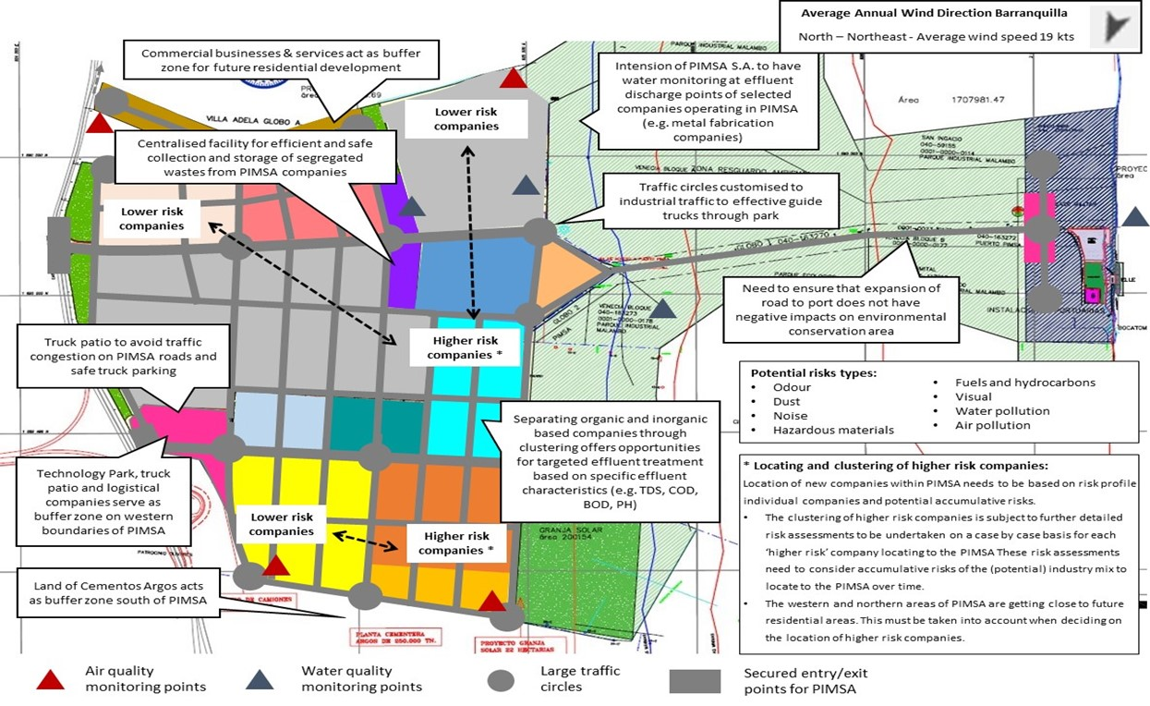
empresas y servicios comerciales actúan como zona búfer para desarrollo residencial futuro
...
intensión de PIMSA S.A. de monitorear puntos de descarga de efluente de empresas seleccionadas que operan en PIMSA (ej. empresas de fabricación de metal)
empresas de riesgo más bajo
instalaciones centralizadas para recolección eficiente y segura y almacenamiento de desechos segregados de empresas PIMSA
óvalos personalizados para tráfico industrial para guiar efectivamente a los camiones en el parque
...
empresas de riesgo más bajo

se requiere asegurar que la expansión del camino al puerto no tiene impacto negativo en el área de conservación ambiental
...
patio de camiones que evitan congestión de tráfico en caminos de PIMSA y parqueo de camiones seguro
empresas de riesgo más alto
...
tipos de riesgos potenciales
- olor -combustibles e hidrocarburos
-polvo - visual
- ruido - contaminación del agua
- materiales peligrosos - contaminación del aire
empresas separadoras de orgánicos e inorgánicos a través de clústeres ofrecen oportunidades para tratamiento de efluentes objetivo en base a características de efluente específico (ej. TDS, COD, BOD, PH)
...
parque tecnológico, patio de camiones y empresas logísticas sirven como zona búfer en límites oeste de PiMSA
Deslinde
- las alineaciones en los mapas son sólo indicativas y sujetas a montaje de mapeo base
- conceptos sujetos a restricciones de montaje ambiental, urbanismo y de tierras
- planes conceptuales sujetos a análisis de factibilidad técnico y económico detallado
- el tamaño del terreno y ubicaciones deben permanecer inflexibles sujeto a demanda industrial
-mapas conceptuales en base a información del equipo de proyecto en el momento de su elaboración y discusiones con la administración del parque PIMSA
empresas de riesgo más bajo
...
empresas de riesgo más alto
Terreno de Cementos Argos actúa como zona búfer sur de PIMSA
...
puntos de monitoreo de calidad de agua
óvalos para alto tráfico
...
puntos de monitoreo de calidad de aire
puntos de entrada/salida seguros para PIMSA
...
 |  |  | La figura presenta las características clave para gestionar los posibles riesgos ambientales y sociales relacionados con PIMSA. No se afirma que esta evaluación de riesgos sea exhaustiva, esto requeriría una evaluación de riesgos más detallada. La agrupación de empresas de mayor riesgo está sujeta a evaluaciones de riesgo más detalladas que se realizarán caso por caso para cada industria de "riesgo más alto" que se ubique en PIMSA. Estas evaluaciones de riesgo deben considerar los riesgos acumulativos de la combinación (potencial) de la industria para ubicar a PIMSA a lo largo del tiempo.
Herramientas de dibujo

Empresas de mayor riesgo
Calidad del aire
puntos de vigilancia
Dirección media anual del viento
Nota(s) aclaratoria(s)

Calidad del agua
puntos de vigilancia
 |  |  | La asignación de áreas a empresas de mayor riesgo se basa en:
 |  |  | • Dirección del viento
 |  |  | • Ubicación de las empresas de mayor riesgo cerca de los límites del sureste de PIMSA, ubicadas lejos de los desarrollos residenciales, la infraestructura existente y las principales rutas de transporte.

 |  |  | • Suposición de que los lotes que ubiquen empresas de mayor riesgo serán autónomos (con respecto a los impactos de sus riesgos) y estarán sujetos a procesos de aprobación del gobierno que conducirán a zonas de amortiguamiento apropiadas, medidas apropiadas de gestión de aguas pluviales, etc.
Empresas de menor riesgo

 |  |  | • Los límites norte y oeste de PIMSA se están acercando a las áreas residenciales en el futuro

8. Promover el valor agregado
<
IR A LAS INSTRUCCIONES
Proporcionar su entrada en las celdas amarillas
...
identificación de inquilinos ancla potenciales y existentes para atraer empresas sinérgicas
ver diapositiva para detalles
 | Ejemplo: Parque Industrial Malambo (PIMSA), Colombia
 | 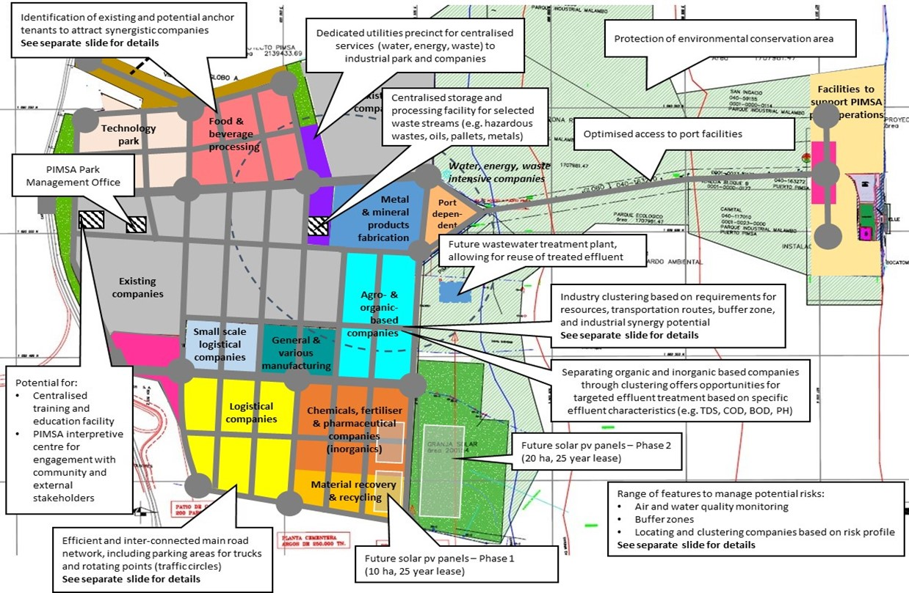
recinto de servicios públicos dedicados para servicios centralizados (agua, energía, desecho) para parque industriales y compañías
protección de área de conservación ambiental

instalaciones para apoyar operaciones portuarias de PIMSA
almacenamiento centralizado e instalación de procesamiento para flujos de residuos seleccionados (ej. desechos peligrosos, aceites, pellets, metales)
Parque Tecnológico
procesamiento de alimentos y bebidas
acceso optimizado a instalaciones portuarias

oficina de administración Parque PIMSA
compañías intensivas de agua, energía, desechos
fabricación de productos metálicos y de minerales

planta de tratamiento de aguas residuales futuras para rechazar de efluente tratado
compañías agrícolas y orgánicas
clúster industrial en base a requisitos para recursos, rutas para transporte, zona búfer y potencial de sinergia industrial
ver mapa para detalles
compañías de logística de pequeña escala
manufactura general y miscelánea
empresas orgánicas e inorgánicas separadas a través de oportunidades de ofertas de clústeres para tratamiento de efluentes objetivos en base a características de efluentes específicas
potencial para:
-capacitación centralizada e instalaciones educativas
- centro interpretativo PIMSA para compromiso con la comunidad e interesados externos
compañías de logística
compañías químicas y farmacéuticas (inorgánicas
futuro solar con paneles- Fase 2 (20ha, 25 años de alquiler)

recuperación de metales y de reciclaje
rango de características para manejar riesgos potenciales
- monitoreo de aire y calidad
zonas de búfer
- ubicación y clúster de empresas en base a perfil de riesgo
ver mapa separado para detalles

red principal de caminos eficientes e interconectados, incluyendo áreas de parqueo para camiones y puntos de rotación (óvalos) ver mapa para detalles
futuro solar con paneles- Fase 1 (100ha, 25 años de alquiler)

 | Como se muestra en la figura anterior, las principales características del EIP del plan conceptual de PIMSA cubren:
 | * Gerencia del Parque PIMSA
 | * Potencial para una instalación centralizada de capacitación y educación, así como un centro de interpretación PIMSA
 | * Identificación de inquilinos ancla existentes y potenciales para atraer empresas sinérgicas
 | * Recinto de servicios públicos dedicado para servicios centralizados (agua, energía, residuos) a empresas
 | * Instalación centralizada de recolección y almacenamiento de desechos (por ejemplo, desechos peligrosos, aceites, tarimas, metales)
 | * Red vial principal eficiente e interconectada, incluyendo estacionamiento para camiones y rotondas
 | * Acceso optimizado a las instalaciones portuarias
 | * Protección del área de conservación ambiental en los límites orientales de PIMSA
 | * Recintos comerciales y logísticos, Parque Tecnológico y patio de camiones sirven como zona de amortiguamiento para PIMSA
Carretera de un solo carril
Herramientas de dibujo | * Área planificada para el sistema solar fotovoltaico para generar electricidad
Tráfico
circulo
Aparcamiento
 | * Clúster de la industria basada en requisitos de recursos, transporte, riesgos, sinergias
recinto nombre
recinto nombre
Título
Tipo de empresa / instalación
Nombre del desarrollo potencial
Título
Nota(s) explicativa(s)
 | * Las empresas orgánicas e inorgánicas separadas a través de la agrupación ofrecen oportunidades para el tratamiento de efluentes específicos en función de las características específicas de los efluentes (por ejemplo, TDS, COD, DBO, pH)
Carretera de doble carril
 | * Funciones para gestionar los riesgos potenciales, incluido el control de la calidad del aire y el agua, las zonas de amortiguamiento y la localización y agrupación de empresas según el perfil de riesgo.

